Estadísticas
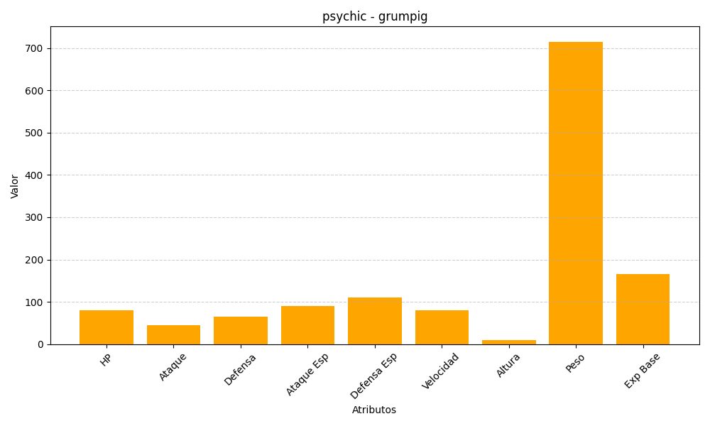
ID | Nombre | Tipo | HP | Ataque | Defensa | Ataque Especial | Defensa Especial | Velocidad | Altura | Peso | Experiencia Base
326 | grumpig | psychic | 80 | 45 | 65 | 90 | 110 | 80 | 9 | 715 | 165

